cotizaciones armar pc admin
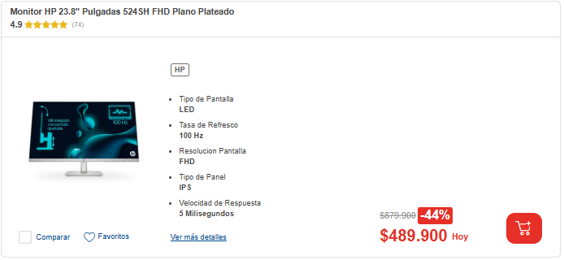
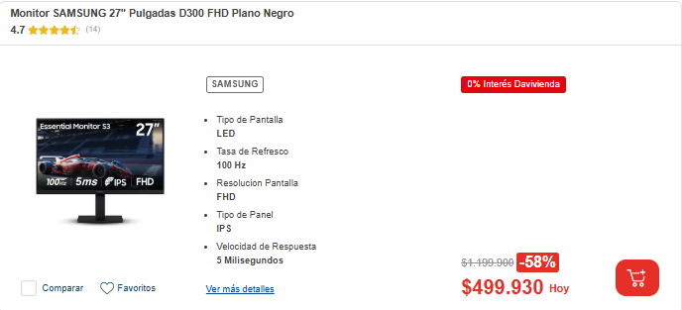
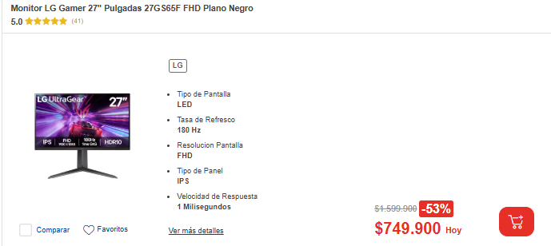
PRESUPUESTOS | EMPRESA | ENLACE | PRODUCTO | PRECIO | IVA | FORMA DE PAGO | OBSERVACIONES | ELECCION FINAL | GARANTIAS
Nº 1 | HP | hp.com | Monitor HP 23.8" Pulgadas 524SH FHD Plano Plateado | 489.900 COP | 93.081 COP | CONTADO | Mejores imágenes gracias a su pantalla FHD IPS Tasa de refresco de 100Hz, mayor velocidad y fluidez Adaptable a su trabajo, ajuste de altura e inclinacion Disfrute de imágenes nítidas con la resolución FHD Menor fatiga visual, antirreflejo y sin parpadeos | Monitor HP 23.8" Pulgadas 524SH FHD Plano Plateado | Garantia extendida
Nº 2 | SAMSUNG | Samsung.com | Monitor SAMSUNG 27" Pulgadas D300 FHD Plano Negro | 499.930 COP | 94.987 COP | CONTADO | Disfrute de imágenes nítidas con la resolución FHD 100Hz para rendimiento fluido para cualquier contenid Modo juegos con contraste optimizado Eye Saver minimiza la luz azul mantiene los ojos relajados Panel IPS conserva la claridad del color |  | Garantia extendida
Nº 3 | LG | lg.com | Monitor LG Gamer 27" Pulgadas 27GS65F FHD Plano Negro | 749.900 COP | 142.481 COP | CONTADO | Sus 180Hz eliminan el retraso para experiencia ultrafluida con 1Ms tus juegos fluyen como en la vida real Tendras gráficos perfectos con NVIDIA G-SYNC y AMD FreeSync Gaming GUI que se adapta a cada estilo del juego. Soporte ergonómico, ajusta en altura, inclinación y pivote |  | Garantia extendida

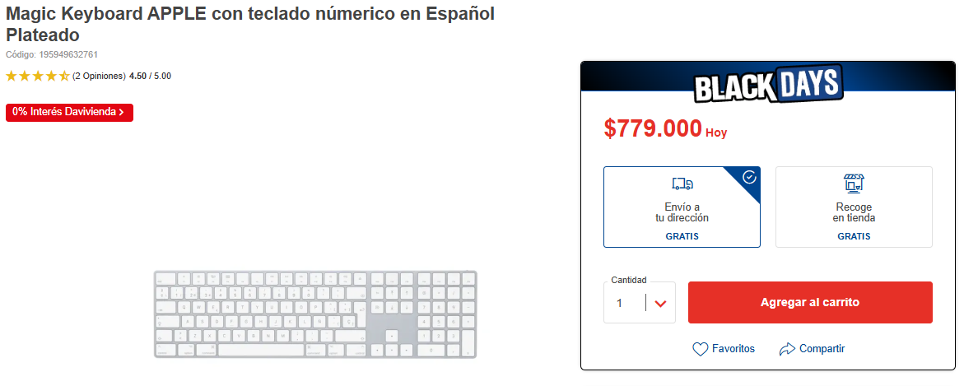
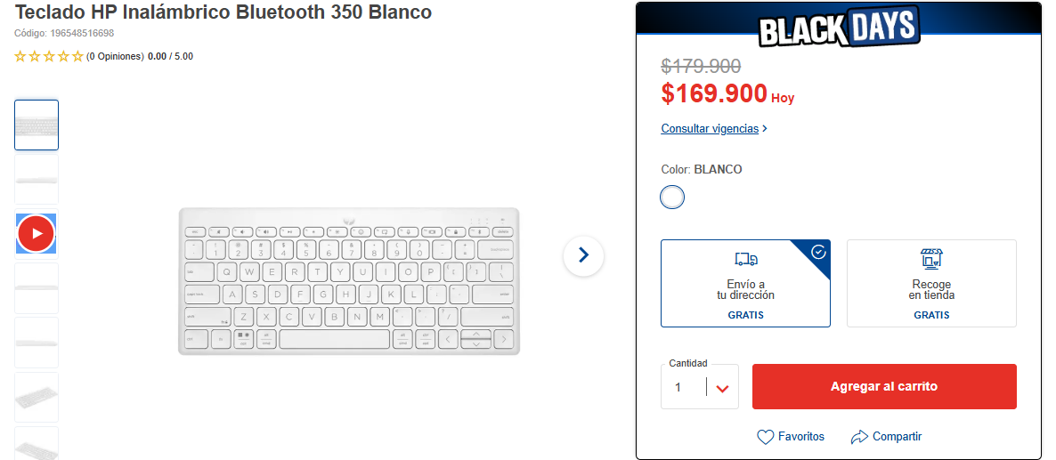
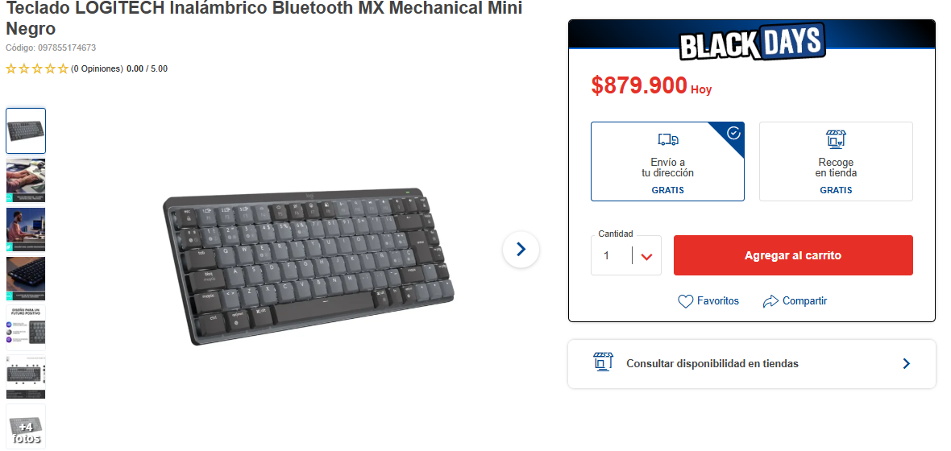
PRESUPUESTOS | EMPRESA | ENLACE | PRODUCTO | PRECIO | IVA | FORMA DE PAGO | OBSERVACIOES | ELECCION FINAL | GARANTIAS
Nº 1 | APPLE | apple.com | Magic Keyboard APPLE con teclado númerico en Español Plateado | 779.000 COP | 148.010 COP | CONTADO | El Magic Keyboard con teclado numérico tiene un diseño ampliado que incluye controles de navegación de documentos para desplazarte rápidamente y teclas de flecha de tamaño completo. El mecanismo de tijera debajo de cada tecla le da una mayor estabilidad, mientras que la pulsación optimizada y su estructura más baja brindan una experiencia de escritura cómoda y precisa. El teclado numérico también es ideal para hojas de cálculo y aplicaciones de finanzas. Además, la batería es increíblemente duradera y hará que tu teclado funcione durante un mes o más con una única carga. |  | 12 Meses garantia
Nº 2 | HP | https://www.ktronix.com/teclado-hp-inalambrico-bluetooth-350-blanco/p/196548516698 | Teclado HP Inalámbrico Bluetooth 350 Blanco | 169.900 COP | 32.281 COP | CONTADO | Un teclado sincronizado contigo: Compacto, Cómodo, Conectado. Este compacto teclado inalámbrico combina la espaciosa productividad de un equipo de escritorio con la cómoda portabilidad que se adapta a cualquiera que sea tu próximo destino. demás, la conectividad con múltiples dispositivos te permite sincronizarlo con tu equipo de escritorio, portátil, tableta o incluso el móvil | Teclado HP Inalámbrico Bluetooth 350 Blanco | 12 Meses garantia
Nº 3 | LOGITECH | https://www.ktronix.com/teclado-logitech-inalambrico-bluetooth-mx-mechanical-mini/p/097855174673 | Teclado LOGITECH Inalámbrico Bluetooth MX Mechanical Mini Negro | 879.900 COP | 167.181 COP | CONTADO | un teclado minimalista con una sensación, precisión y rendimiento extraordinarios. La escritura mecánica de perfil bajo ofrece una respuesta satisfactoria en los interruptores de teclas que elijas: táctiles discretos, con click perceptible o lineales. MX Mechanical Mini se creó para ofrecer confort ergonómico, con iluminación inteligente e Easy-Switch, que te permite conectar hasta 3 dispositivos y centrarte en tu flujo de trabajo por horas. |  | 12 Meses garantia

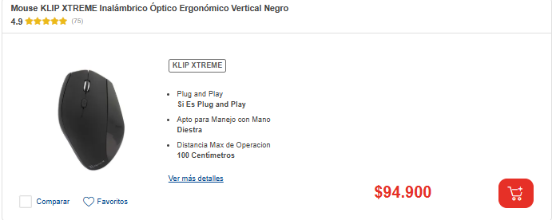
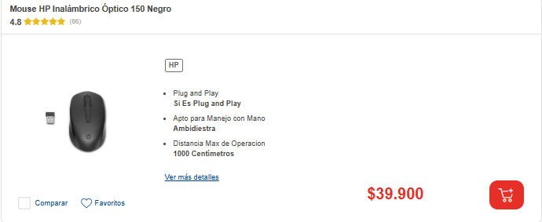
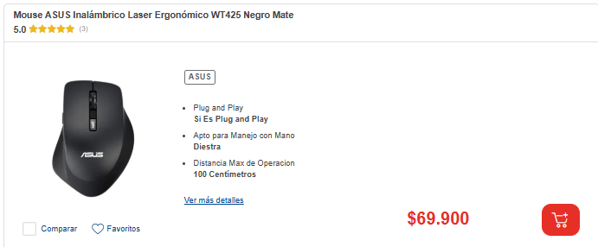
PRESUPUESTOS | EMPRESA | ENLACE | PRODUCTO | PRECIO | IVA | FORMA DE PAGO | OBSERVACIONES | ELECCION FINAL | GARANTIAS
Nº 1 | KLIP XTREME | KlipExtreme.com | Mouse KLIP XTREME Inalámbrico Óptico Ergonómico Vertical Negro | 94.900 COP | 18.031 COP | CONTADO | Velocidades seleccionables de 800/1200/1600 dpi Se desliza con toda suavidad sobre cualquier superficie Increíblemente cómodo y original Exclusivo diseño vertical |  | Garantia 12 meses
Nº 2 | HP | hp.com | Mouse HP Inalámbrico Óptico 150 Negro | 39.900 COP | 7.581 COP | CONTADO | Conecta el USB para desplazarte libremente con la conexión de 2,4 GHz Rango de conectividad de hasta 10 metros Su sensor óptico se puede utilizar en varias superficies Bonito a la vista y agradable al tacto Diseño versatil para manejo con ambas manos |  | Garantia 24 meses
Nº 3 | ASUS | Asus.com | Mouse ASUS Inalámbrico Laser Ergonómico WT425 Negro Mate | 69.900 COP | 13.281 COP | CONTADO | Diseño simple, compatible con cualquier PC y fácil de usar Diseño ergonómico que ofrece comodidad y uso prolongado. Batería de larga duración: hasta un año con una celda AA. ASUS Antibacterial Guard reduce el 99% de bacterias en 24h. | Mouse ASUS Inalámbrico Laser Ergonómico WT425 Negro Mate | Garantia 12 meses

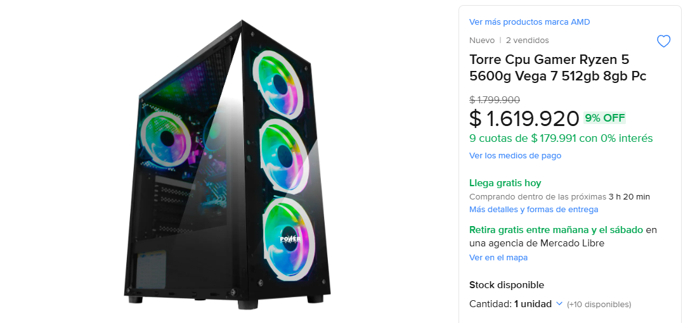
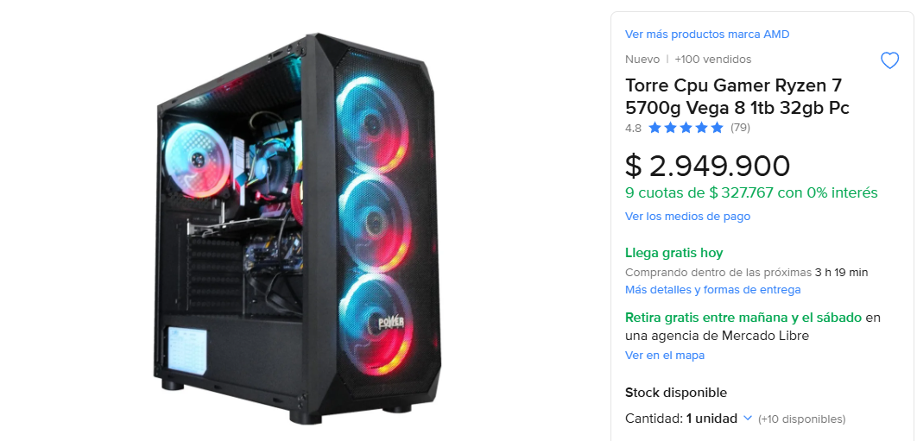
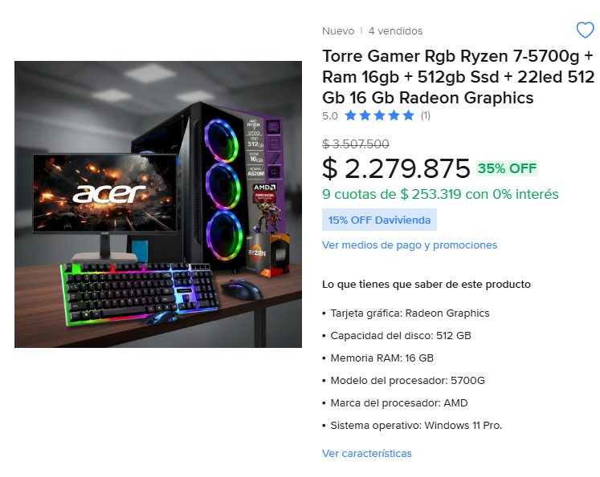
PRESUPUESTOS | EMPRESA | ENLACE | PRODUCTO | PRECIO | IVA | FORMA DE PAGO | OBSERVACIONES | ELECCION FINAL | GARANTIAS
Nº 1 | POWER | POWER.com | Torre Cpu Gamer Ryzen 5 5600g Vega 7 512gb 8gb Pc | 1.619.920 COP | 307.784 COP | CONTADO | Torre Power Group X15 Acrílico Lateral Transparente Tamaño del chasis: 350*180*420mm (Largo*Ancho*Alto) 1 x USB3.0 + 2 x USB2.0 + HD Audio, puertos ubicados en la parte superior 4 Ventiladores ARGB Fuente de poder real de 350W | Torre Cpu Gamer Ryzen 5 5600g Vega 7 512gb 8gb Pc | Garantia 12 meses
Nº 2 | POWER | hp.com | Torre Cpu Gamer Ryzen 7 5700g Vega 8 1tb 32gb Pc | 2,949.900 COP | 427.481 COP | CONTADO | Torre Power Group L18 • Acrílico Lateral Transparente • Tamaño del chasis: 410*195*450mm (Largo*Ancho*Alto) • 1 x USB3.0 + 2 x USB2.0 + HD Audio, puertos ubicados en la parte superior • 4 Ventiladores ARGB • Fuente de poder real de 350W |  | Garantia 24 meses
Nº 3 | ACER | ACER.com | Torre Gamer Rgb Ryzen 7-5700g + Ram 16gb + 512gb Ssd + 22led 512 Gb 16 Gb Radeon Graphics | 2.279.875 COP | 433.176 COP | CONTADO | Rendimiento potente: Equipado con el procesador AMD Ryzen 7 5700G Gráficos integrados: La Radeon Vega 8 proporciona gráficos de alta calidad Almacenamiento rápido: El SSD de 512GB garantiza tiempos de carga rápidos Memoria suficiente: Con 16GB de RAM Diseño compacto: Las dimensiones de la torre permiten una fácil integración en cualquier espacio |  | Garantia 12 meses

PORTATIL ADMIN
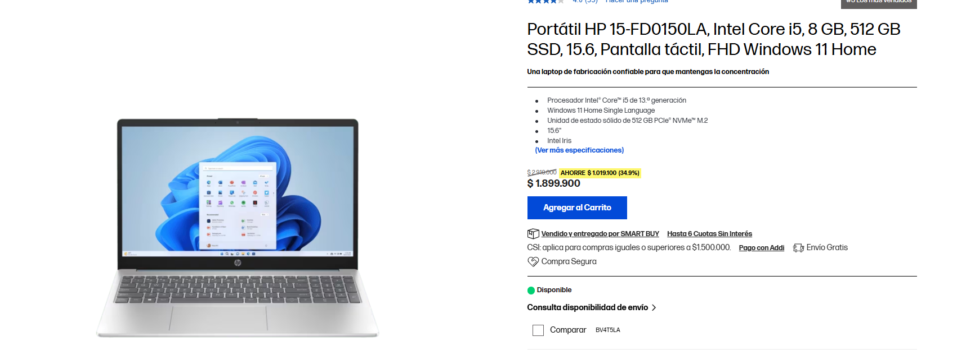
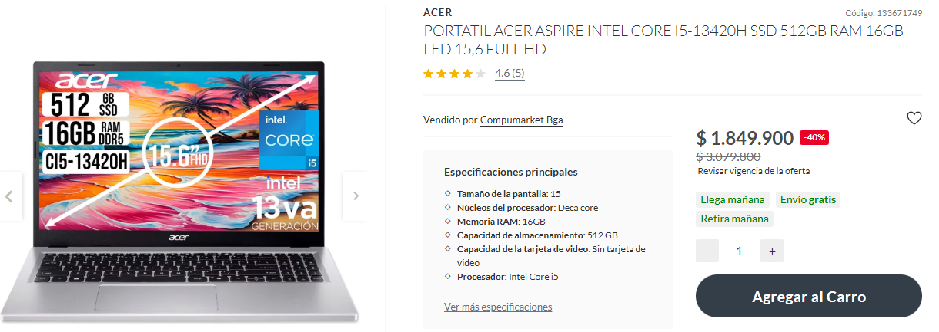
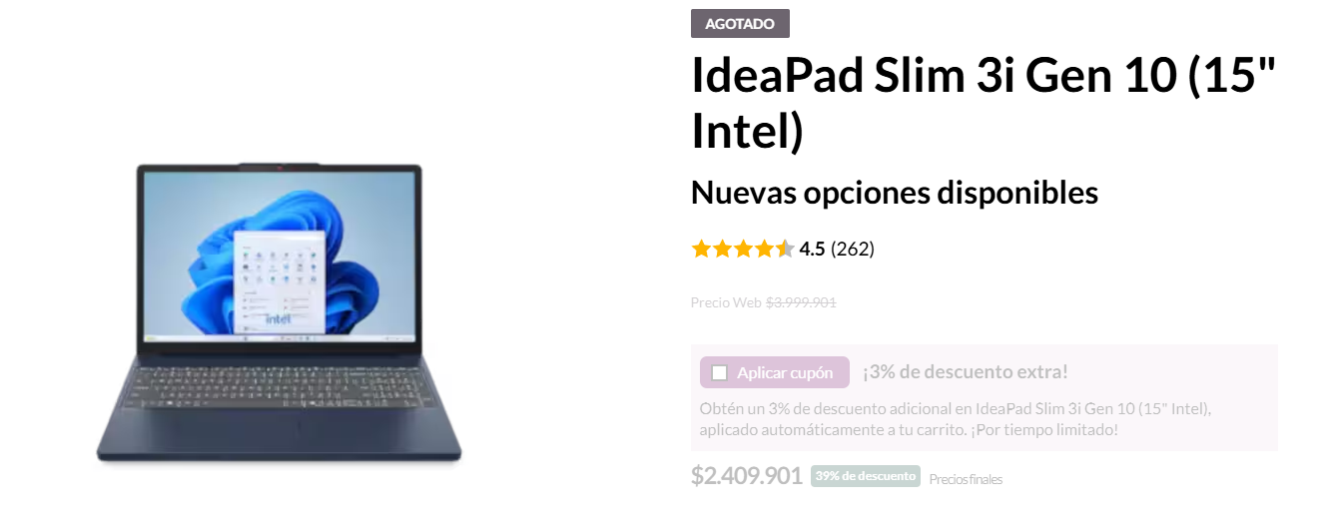
PRESUPUESTOS | EMPRESA | ENLACE | PRODUCTO | PRECIO | IVA | FORMA DE PAGO | OBSERVACIONES | ELECCION FINAL | GARANTIAS
Nº 1 | HP | https://www.hp.com/co-es/shop/portatil-hp-15-fd0150la-intel-core-i5-8-gb-512-gb-ssd-15-6-pantalla-tactil-fhd-windows-11-home-bv4t5la.html?facetref=42e9990cc4488a6a | Portátil HP 15-FD0150LA, Intel Core i5, 8 GB, 512 GB SSD, 15.6, Pantalla táctil, FHD Windows 11 Home | 1.899.900 COP | 360.998 COP | CONTADO | Permanece siempre conectado con la velocidad de Wi-Fi 6 y disfruta de una pantalla táctil FHD sin parpadeos para videollamadas claras y privadas, gracias a su cámara y micrófono activables. Impúlsate con un procesador Intel®, almacenamiento SSD rápido, batería de carga rápida y múltiples puertos que te permiten trabajar o comunicarte desde cualquier lugar sin perder tu ritmo. | Portátil HP 15-FD0150LA, Intel Core i5, 8 GB, 512 GB SSD, 15.6, Pantalla táctil, FHD Windows 11 Home | 1 año de garantía limitada de hardware con soporte técnico telefónico gratuito; 90 días de soporte técnico limitado para software (a partir de la fecha de compra)
Nº 2 | LENOVO | https://www.lenovo.com/co/es/p/portatiles/ideapad/ideapad-3/lenovo-ideapad-slim-3i-gen-10-15-inch-intel/83k100nplm | IdeaPad Slim 3i Gen 10 (15" Intel) | 2.409.901 COP | 457.881,19 COP | CONTADO | Nu rendimiento fluido gracias a los procesadores Intel® Core™ de última generación y gráficos integrados, ideales para tareas diarias, vídeos e investigación. Su pantalla con certificación TÜV reduce la luz azul para mayor comodidad visual, mientras que su batería de larga duración y Rapid Charge Boost te mantienen activo: 15 minutos de carga te dan hasta 2 horas de uso. Además, incluye un obturador de privacidad en la cámara para proteger tu intimidad con un simple deslizamiento. |  | N/A
Nº 3 | ACER | https://www.falabella.com.co/falabella-co/product/133671748/PORTATIL-ACER-ASPIRE-INTEL-CORE-I5-13420H-SSD-512GB-RAM-16GB-LED-15,6-FULL-HD/133671749 | PORTATIL ACER ASPIRE INTEL CORE I5-13420H SSD 512GB RAM 16GB LED 15,6 FULL HD | 1.849.900 COP | 351.481 COP | CONTADO | Este portátil de 15″ integra un procesador Intel Core i5 de 10 núcleos, 16 GB de RAM y un rápido SSD de 512 GB, ofreciendo un rendimiento fluido para tareas diarias y multitarea. No cuenta con tarjeta de video dedicada, por lo que utiliza gráficos integrados, ideal para trabajo, estudio y uso general. |  | 1 AÑO

PC ADMIN
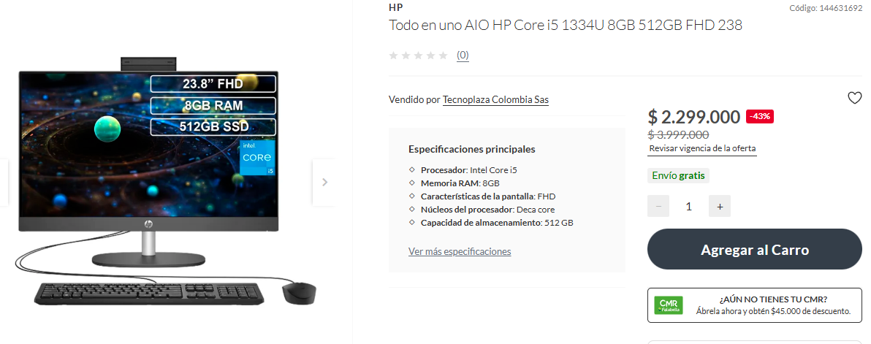
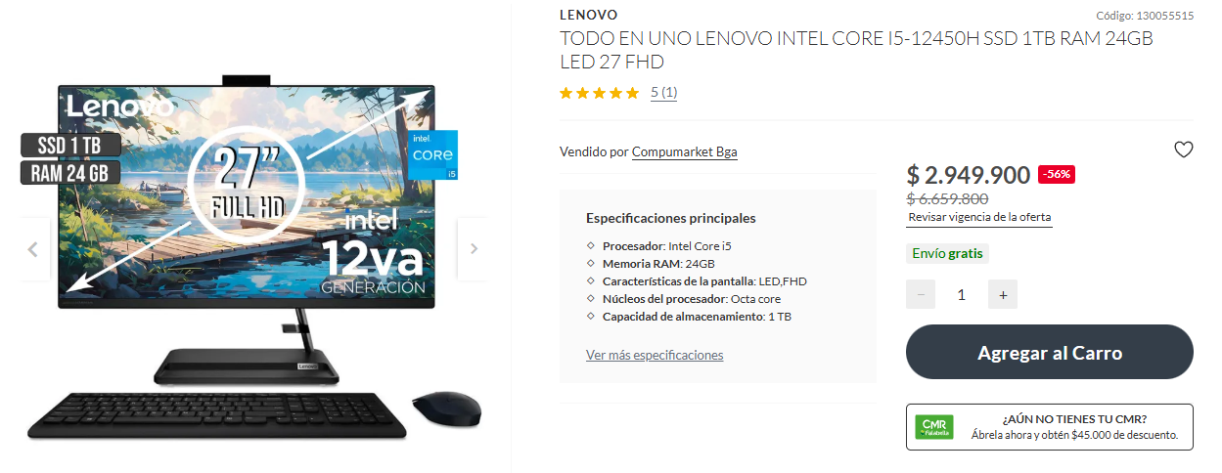
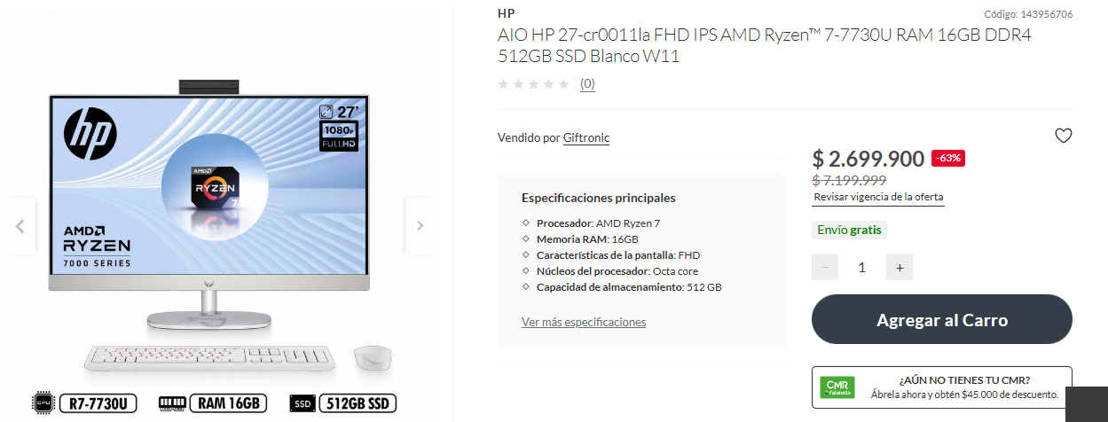
PRESUPUESTOS | EMPRESA | ENLACE | PRODUCTO | PRECIO | IVA | FORMA DE PAGO | OBSERVACIOES | ELECCION FINAL | GARANTIAS
Nº 1 | HP-FALLABELA | https://www.falabella.com.co/falabella-co/product/144631691/Todo-en-uno-AIO-HP-Core-i5-1334U-8GB-512GB-FHD-238/144631692 | Todo en uno AIO HP Core i5 1334U 8GB 512GB FHD 238 | 2.299.000 COP | 436.810COP | CONTADO | Este portátil con pantalla FHD ofrece un buen rendimiento gracias a su procesador Intel Core i5 de 10 núcleos, acompañado de 8 GB de RAM y un almacenamiento SSD de 512 GB, ideal para tareas diarias, productividad y uso general con rapidez y fluidez. |  | 1 AÑO
Nº 2 | LENOVO-FALLABELA | https://www.falabella.com.co/falabella-co/product/130055514/TODO-EN-UNO-LENOVO-INTEL-CORE-I5-12450H-SSD-1TB-RAM-24GB-LED-27-FHD/130055515 | TODO EN UNO LENOVO INTEL CORE I5-12450H SSD 1TB RAM 24GB LED 27 FHD | 2.949.900 COP |  | CONTADO | Este portátil combina potencia y capacidad gracias a su procesador Intel Core i5 de 8 núcleos, 24 GB de RAM y un amplio almacenamiento SSD de 1 TB. Su pantalla LED FHD ofrece una visualización nítida y cómoda, ideal para multitarea intensa, trabajo, estudio y entretenimiento con un rendimiento fluido. |  | 1 AÑO
Nº 3 | HP-FALLABELA | https://www.falabella.com.co/falabella-co/product/143956705/AIO-HP-27-cr0011la-FHD-IPS-AMD-Ryzen%E2%84%A2-7-7730U-RAM-16GB-DDR4-512GB-SSD-Blanco-W11/143956706 | AIO HP 27-cr0011la FHD IPS AMD Ryzen™ 7-7730U RAM 16GB DDR4 512GB SSD Blanco W11 | 2.310.900 COP |  | CONTADO | Este portátil ofrece un rendimiento sólido gracias a su AMD Ryzen 7 de 8 núcleos, acompañado de 16 GB de RAM y un rápido SSD de 512 GB. Su pantalla FHD garantiza una imagen nítida y clara, ideal para multitarea, productividad y entretenimiento con fluidez. | AIO HP 27-cr0011la FHD IPS AMD Ryzen™ 7-7730U RAM 16GB DDR4 512GB SSD Blanco W11 | 1 AÑO

SERVICIOS EN LA NUBE
SERVICIO DE HOSTING

PRESUPUESTOS | EMPRESA | ENLACE | DESCRIPCION | PRECIO | IVA | TIPO DE CAMBIO | FORMA DE PAGO
Nº 1 | AWS | https://aws.amazon.com/es/ec2/ | Amazon EC2 ofrece una amplia variedad de más de 750 tipos de instancias para que elijas el procesador, almacenamiento, red, sistema operativo y modelo de compra que mejor se adapten a tu trabajo. Es la única nube con instancias Mac bajo demanda y redes Ethernet de 400 Gbps, y admite procesadores Intel, AMD y ARM. Además, ofrece excelente relación precio-rendimiento para entrenamiento e inferencia de machine learning y es la nube donde más empresas ejecutan cargas de trabajo como SAP, HPC, ML y Windows. | $250.00 | 0 | CONTRATADO | 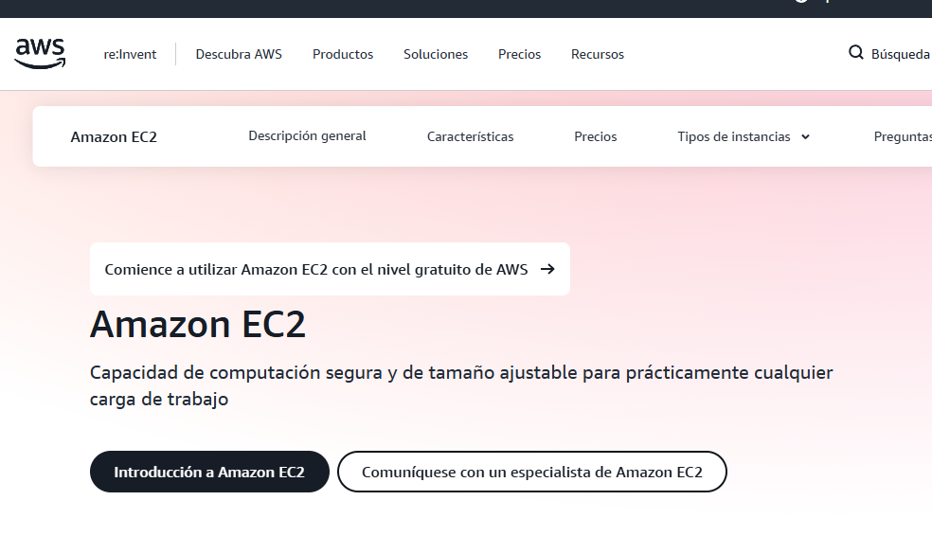 CONTADO
Nº 2 | Google Cloud | https://cloud.google.com/free | Google Cloud brinda $300 USD en créditos por 90 días para probar servicios como Compute Engine y Cloud Run, facilitando el despliegue de aplicaciones escalables. | $300.00 | 0 | CONTRATADO | CONTADO
Nº 3 | Azure | https://azure.microsoft.com/es-es/pricing/purchase-options/azure-account?icid=azurefreeaccount | Microsoft Azure ofrece $200 USD en créditos por 30 días y 12 meses de servicios gratuitos como App Service y bases de datos básicas para proyectos web. | $200.00 | 0 | CONTRATADO | CONTADO

BASE DE DATOS EN LA NUBE
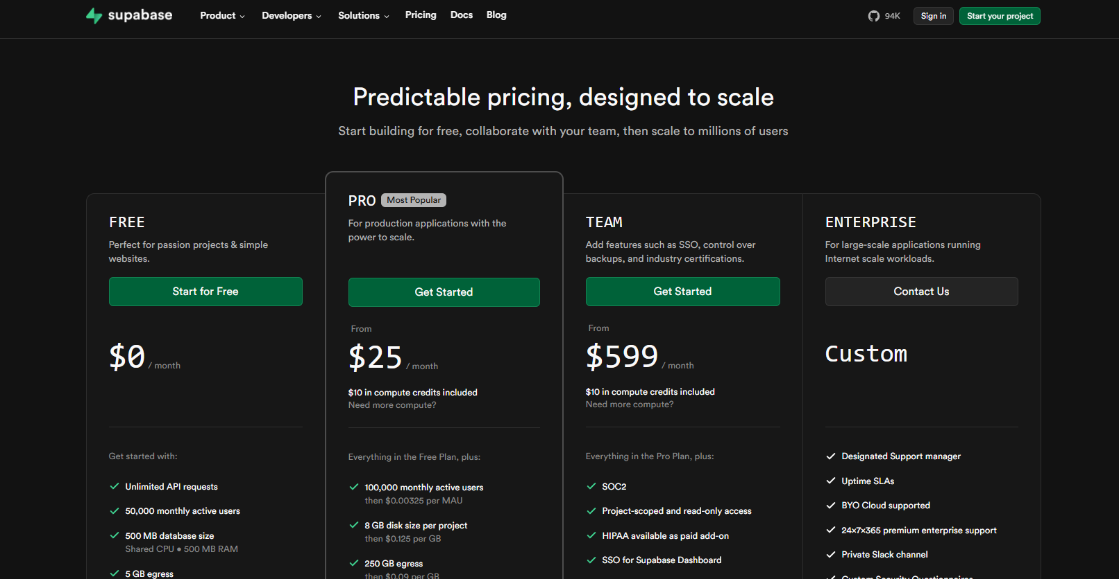
PRESUPUESTOS | EMPRESA | ENLACE | DESCRIPCION | PRECIO | IVA | TIPO DE CAMBIO | FORMA DE PAGO
Nº 1 | Supabase | https://supabase.com/pricing | Proveedor con PostgreSQL administrado, autenticación, almacenamiento y APIs automáticas, ideal para prototipos y plataformas pequeñas. | $25.00 / mes | 0 | CONTRATADO | CONTADO
Nº 2 | AWS RDS | https://aws.amazon.com/es/rds/ | Servicio de base de datos relacional administrada compatible con MySQL, PostgreSQL y SQL Server, con backups automáticos y alta disponibilidad. | $35.00 / mes | 0 | CONTRATADO | CONTADO
Nº 3 | Google Cloud SQL | https://cloud.google.com/sql | Base de datos administrada con escalabilidad automática, ideal para aplicaciones web con tráfico moderado y necesidad de alta disponibilidad. | $30.00 / mes | 0 | CONTRATADO | CONTADO

ALMACENAMIENTO DE ARCHIVOS
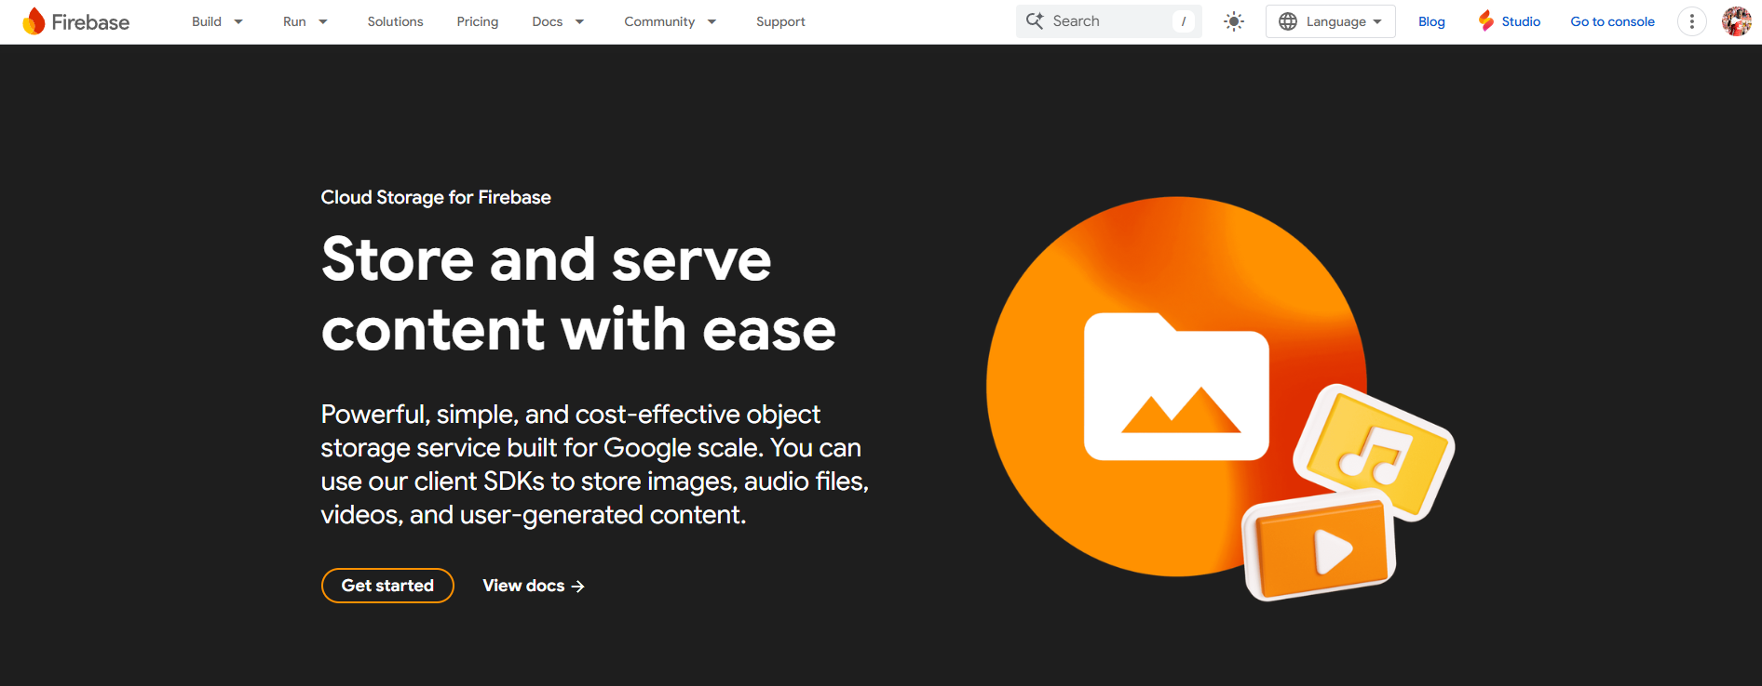
PRESUPUESTOS | EMPRESA | ENLACE | DESCRIPCION | PRECIO | IVA | TIPO DE CAMBIO | FORMA DE PAGO
Nº 1 | Amazon S3 | https://aws.amazon.com/es/s3/ | Sistema de almacenamiento de objetos para imágenes, videos y documentos, ideal para portafolios artísticos o contenido multimedia. | $0.023 por GB/mes | 0 | CONTRATADO | CONTADO
Nº 2 | Google Cloud Storage | https://cloud.google.com/storage | Almacenamiento seguro y escalable para datos no estructurados, con acceso global y redundancia automática. | $0.020 por GB/mes | 0 | CONTRATADO | CONTADO
Nº 3 | Firebase Storage | https://firebase.google.com/products/storage | Servicio de almacenamiento de Google optimizado para aplicaciones web y móviles con cargas de archivos seguras y rápidas. | $0.026 por GB/mes | 0 | CONTRATADO | CONTADO

LICENCIAS DE SOFTWARE
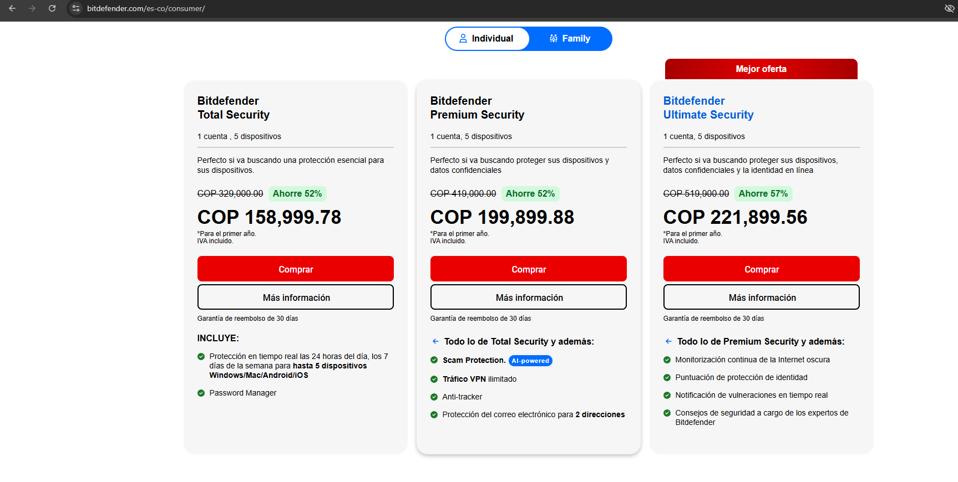
Presupuestos | Empresa | Enlace | Producto | Precio | IVA | Forma de Pago | Observaciones | Eleccion Final
Nº 1 | Microsoft | https://www.microsoft.com/es-co/ | Licencia de office | 849.999 COP | 161499,81 COP | contado | Se paga anual Hasta 6 TB de almacenamiento seguro en la nube (1 TB por persona) Aplicaciones de productividad con Microsoft Copilot Editor y creador de imágenes Designer con tecnología de IA Editor de vídeo Clipchamp con filtros y efectos premium
Nº 2 | activa tu software | https://activatusoftware.com/producto/office-2024-pro-plus-pc-5-dispositivos/ | Licencia de office 365 | $440.00 | $83.60 | contado | Obtienes acceso a Word, Excel, PowerPoint, Outlook, Access, Publisher y OneNote para Windows. | Licencia de office 365
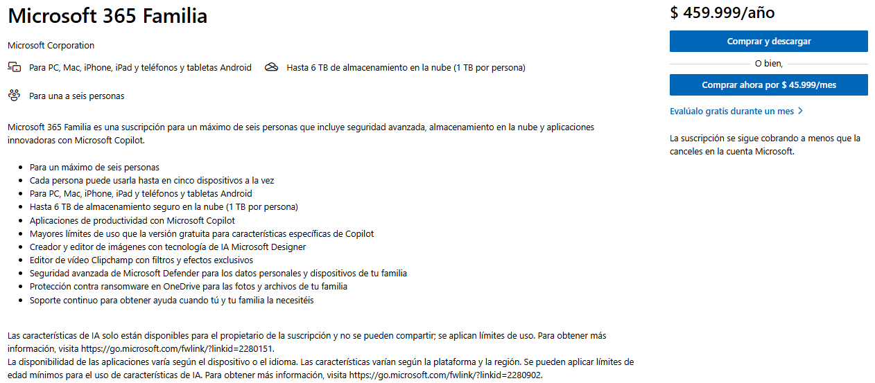
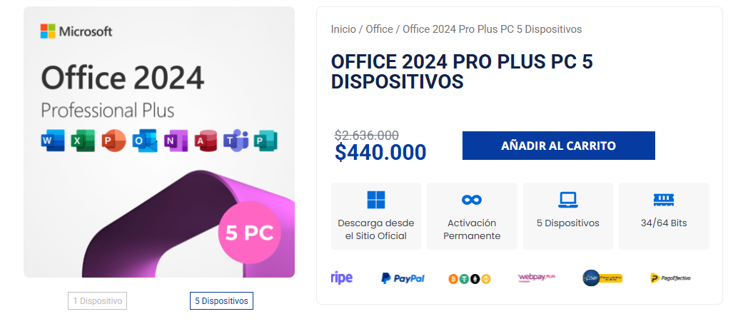

Presupuesto | Empresa | Enlace | Producto | Precio | IVA | Forma de Pago | Observaciones | Eleccion final
N° 1 | Kaspersky | https://www.kaspersky.com/ | Kaspersky Plus | 139.950 COP | 26.590,5 COP | Contado | Protección contra phishing, ransomware, firewall avanzado y navegación segura.
N° 2 | ESET | https://www.eset.com/ | ESET Internet Security | $41.99/año | 30.039,12 COP | Contado | Seguridad ligera, eficiente y con excelente detección de amenazas.
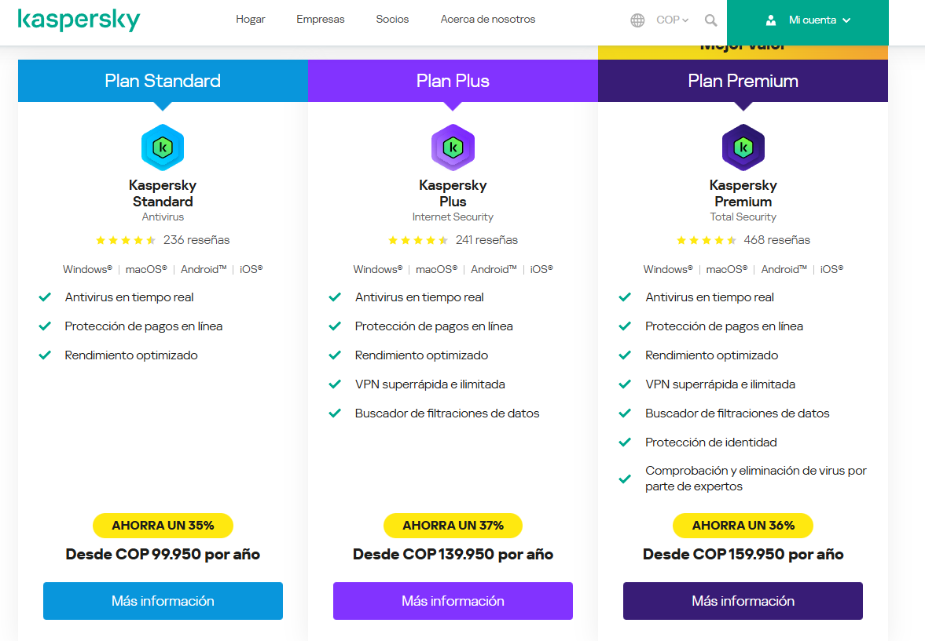
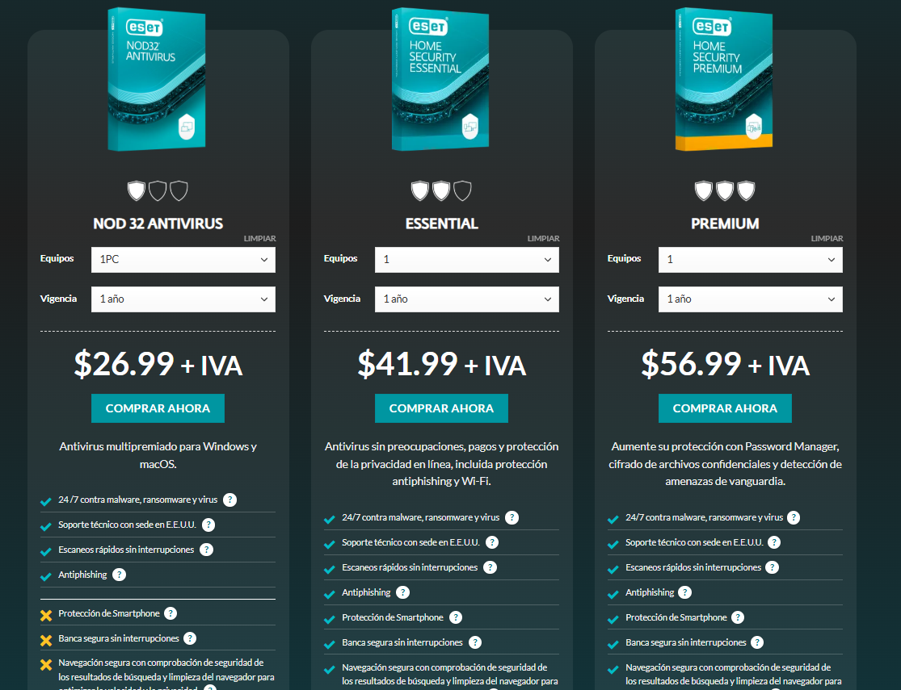
N° 3 | Bitdefender | https://www.bitdefender.com/ | Bitdefender Total Security | 199,899.88 COP | 37.980,97 COP | Contado | Protección completa, VPN incluida, control parental y alto rendimiento. | Bitdefender Total Security

